Sheet1
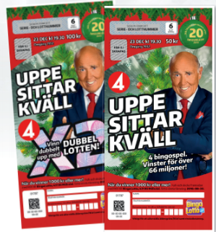 | 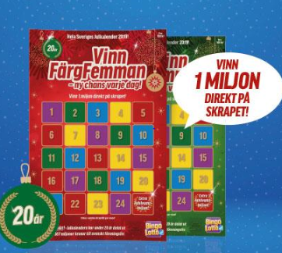 |  | 
Stöd Pixbo Wallenstam IBF F08. Vi säljer bingolotter till Uppesittarkvällen, Bingolottos julkalender och Enjoyhäfte

Beställningslista
Namn: | Enkellott 100kr/st | Dubbellott 200kr/st | Trippellott 300 kr/st | Julkalender 100 kr/st | Enjoy häfte 395 kr/st | Summa: | Betalt:

Namn: | Enkellott 100kr/st | Dubbellott 200kr/st | Trippellott 300 kr/st | Julkalender 100 kr/st | Enjoy häfte 395 kr/st | Summa: | Betalt:

 |  |  | PIXBO WALLENSTAM IBF F08 TACKAR FÖR STÖDET!

